Tabelle1
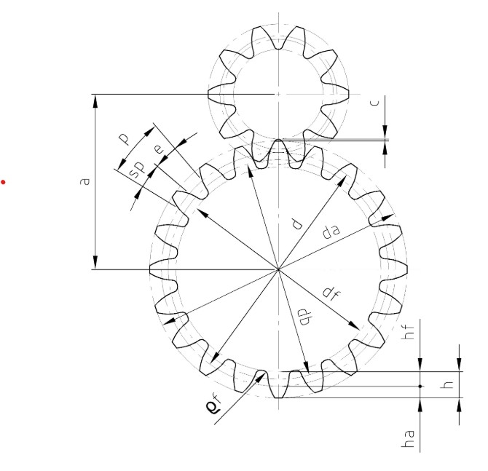
 |  |  |  |  |  | Rad |  | Servo |  | Werk
 |  |  |  |  |  | Vorgabe | Rechnung | Vorgabe | Rechnung | Vorgabe | Rechnung
Modul m | m | m=p/p | p | Teilung | m | 2.78 |  | 2.78 |  | 2.78
 |  |  | p | Kreisumfang
Teilung p | p | p=m*p |  |  | p |  | 8.7 |  | 8.7 |  | 8.7
 |  |  | z | Zähnezahl | z | 9 |  | 18 |  | 5
Teilkreisdurchmesser | d | d=m*z |  |  | d |  | 25.0 |  | 50 |  | 13.9
Kopfspiel | c | c=m*0.25 |  | Faktor 0.25 |  | 0.25 | 0.69 |  | 0.69 |  | 0.69
Zahnhöhe | h | h=2*m+c |  |  | h |  | 6.3 |  | 6.3 |  | 6.3

Kopfhöhe | ha | ha=m |  |  | ha |  | 2.78 |  | 2.78 |  | 2.78

Fußhöhe | fh | hf=m+c |  |  | hf |  | 3.47 |  | 3.47 |  | 3.47

Kopfkreisdurchmesser | da | da=d+2*m |  |  | da |  | 30.6 |  | 55.6 |  | 19.4
 |  | da=m*(z+2)
Fußkreisdurchmesser | df | df=d-2*hf |  |  | df |  | 18.1 |  | 43.1 |  | 6.9
 |  |  |  | Winkel 20° |  | 20 | 0.35 | 20 | 0.35 | 20 | 0.35
Grundkreis | db | db=d*cos(20°) |  |  | db |  | 23.5 |  | 47.0 |  | 13.1
 |  |  |  | Faktor=0,38 | Faktor | 0 |  | 0 |  | 0
Fußrundung rf | rhof | rhof=0,38*m |  |  | rhof |  | 0 |  | 0 |  | 0

Zahndicke | sp | sp=p/2 |  |  | sp |  | 4.36 |  | 4.36 |  | 4.36

Übersetzung | i | i=d2/d1 |  |  | i |  |  |  | 2 |  | 0.3

Zahndicke
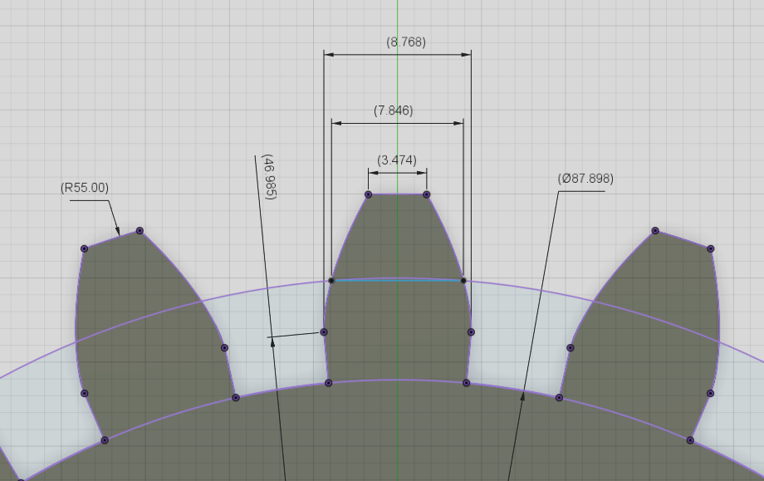
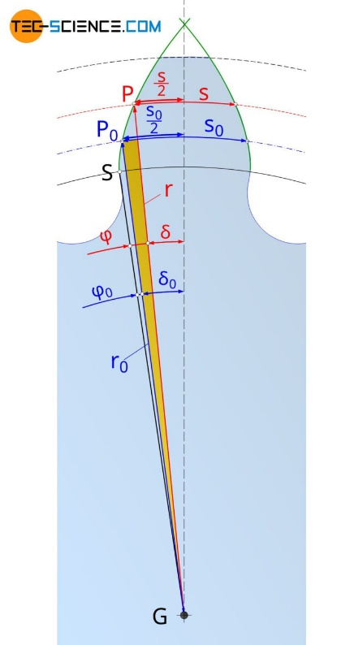
https://www.tec-science.com/de/getriebe-technik/evolventenverzahnung/berechnung-von-zahnrader/
 |  | z | 10 |  |  |  |  |  | 0.0936 | 5.3628849624
 |  | m | 5 | alpha0 | 20
 | K | da | 60 | alpha0 | 0.349
 | TK | d | 50 | tan(alpha0) | 0.364 |  |  |  |  |  | alpha0=20°
 | G | db | 47 | inv(alpha0) | 0.01490
 |  | c | 1.25 |  | K | TK | G
 |  | hf | 6.25 | d0 (d) TK | 50
 | F | df | 37.5 | d (da) | 60 | 50 | 47 | beliebiges d
 |  | p | 15.707963268 | alpha0 | 0.349
 |  | sp | 7.853981634 |  | 0.783 | 0.940 | 1.00000 |  |  |  | d beliebiger Kreis
 |  |  |  | alpha | 0.671 | 0.349 | 0.000 |  |  |  | d0 TK

 |  |  |  | tan(alpha) | 0.794 | 0.364 | 0.000
 |  |  |  | inv(alpha) | 0.1230 | 0.0149 | 0.0000 |  |  |  | =phi

 |  |  |  | s0 x=0 | 7.854

 |  |  | Zahndicke | s (Bogen) | 2.94 | 7.85 | 8.08
 |  |  | delta |  | 0.0490 | 0.1571 | 0.1720
 |  |  | delta ° |  | 2.8 | 9.0 | 9.9

 |  |  |  | alpha | 0.049 | 0.157 | 0.172
 |  |  |  | s Sehne | 2.9 | 7.8 | 8.1

